Sheet3
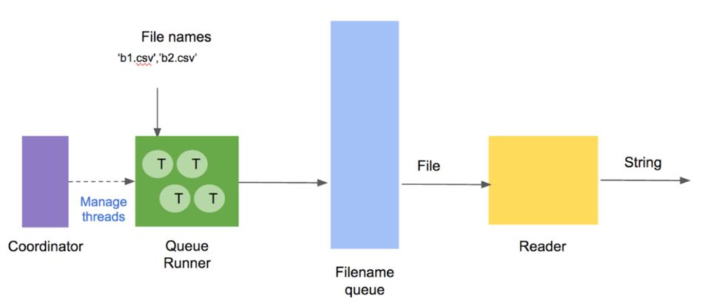
데이터 양이 많을 경우에 사용

Queue Runner | 멀티쓰레드로 동작
Coordinator | Queue Runner 안은 Thread 를 관리

filename_queue = tf.train.string_input_producer(filenames) |  | def string_input_producer(string_tensor,
 |  | num_epochs=None,
 |  | shuffle=True,
 |  | seed=None,
 |  | capacity=32,
 |  | shared_name=None,
 |  | name=None,
 |  | cancel_op=None):

Sheet6
